测试概况
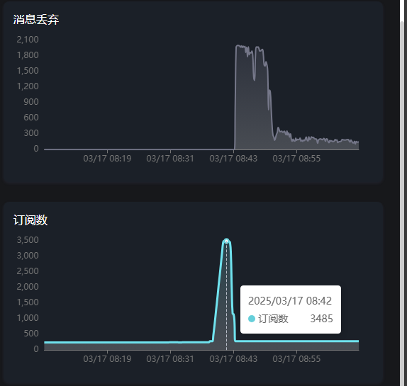
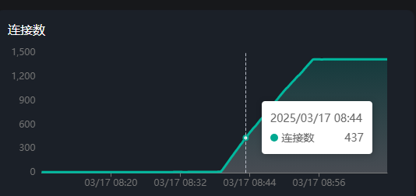
测试指标 | 值
测试开始时间 | 2025-03-17 08:39:52
测试持续时间 | 2771.61秒
发布消息总数 | 317951
接收消息总数 | 130949
消息丢失率 | 58.81%
发布速率 (消息/秒) | 114.72
接收速率 (消息/秒) | 47.25
活动连接数 | 2713
连接失败次数 | 0
断开连接次数 | 721
重连次数 | 321
QoS 0 成功率 | 0.00%
QoS 1 成功率 | 100.00%
QoS 2 成功率 | 0.00%

1 | 在大约400-500的连接时，消息丢失达到顶峰
2 | 当所有客户端都连接后，消息丢失情况趋于稳定
3 | 1415个连接情况下（消息流入65，消息流出37），平均每分钟丢失150条消息

